Mall
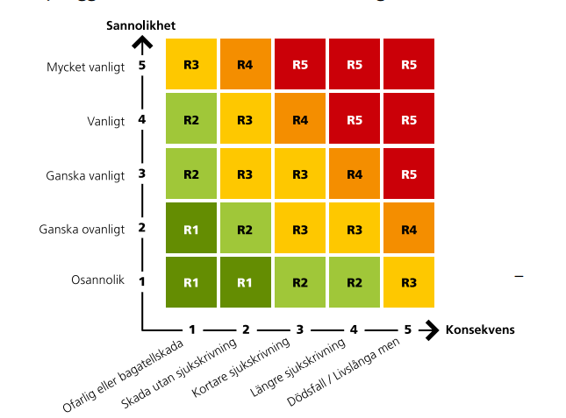
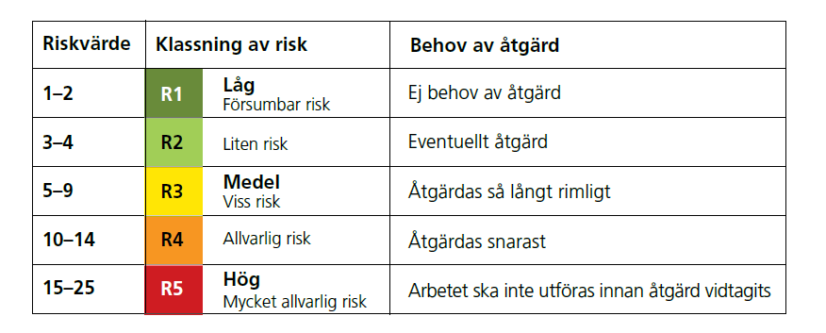
 |  | Riskbedömning av arbetsmiljön
OBS! Alla risker och åtgärder ska dokumenteras löpande i arbetsmiljöplanen i Hypergene!
Datum: |  | Version:
Plats/ analysobjekt:
Deltagare vid riskbedömning:

Ansvarig chef: |  | Godkänd av:

RISKBEDÖMNING INNAN ÅTGÄRD |  |  |  |  | HANDLINGSPLAN- ÅTGÄRDER
 |  | Riskvärdering innan åtgärder |  |  |  |  |  | Riskvärdering efter åtgärder
Arbetsmoment/ Riskkälla | Riskbeskrivning | Sannolikhet | Konsekvens | Riskvärde | Åtgärder/ förbättringsförslag | Ansvarig för åtgärd | Klar senast (datum) | Sannolikhet | Konsekvens | Riskvärde | Kontroll (datum) | Ansvarig för kontroll | Kommentar
 |  |  |  | 0 |  |  |  |  |  | 0
 |  |  |  | 0 |  |  |  |  |  | 0
 |  |  |  | 0 |  |  |  |  |  | 0
 |  |  |  | 0 |  |  |  |  |  | 0
 |  |  |  | 0 |  |  |  |  |  | 0
 |  |  |  | 0 |  |  |  |  |  | 0
 |  |  |  | 0 |  |  |  |  |  | 0
 |  |  |  | 0 |  |  |  |  |  | 0
 |  |  |  | 0 |  |  |  |  |  | 0
 |  |  |  | 0 |  |  |  |  |  | 0
 |  |  |  | 0 |  |  |  |  |  | 0
 |  |  |  | 0 |  |  |  |  |  | 0
 |  |  |  | 0 |  |  |  |  |  | 0

Rotorsaksanalys
